Sheet1
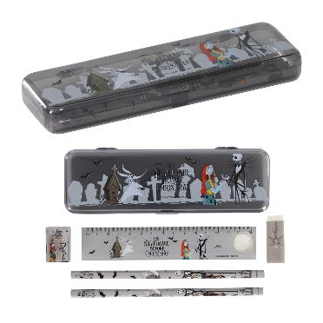
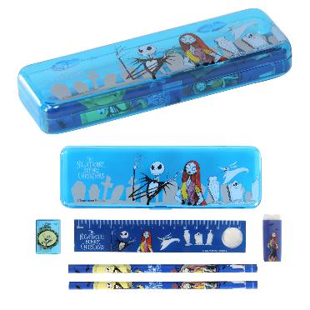
提 案 書

キャラクター文具セット（Ｎ） |  | 参考上代 | ¥150 | 販売価格
 |  | （税別） |  | （税別）
【JAN】 | 9556452415141
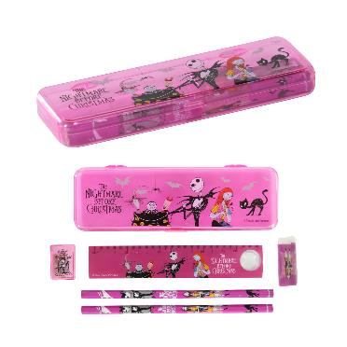 |  |  | 【商品番号】 7078 【本体サイズ】 184×58×23mm・72g 【パッケージサイズ】 235×85×25mm・74g 【個装形態】 ポリ袋入 【色・柄】 ３種アソート 【材質】 ＰＳ・鉄・木・ラバー 【入数】 384 【商品説明】 大好きなダークキャラクターの贅沢文具セット 【備考】 並行輸入品のため媒体等での画像使用は不可です。 【生産国】 中国

